6. Model_Disc
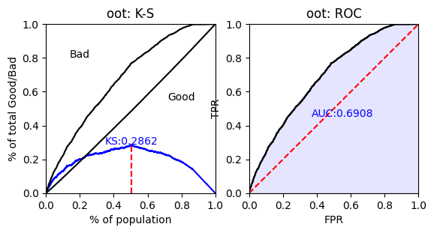
返回目录
模型区分度评估
区分度评测指标 | 训练集 | 测试集 | 差值
KS | 0.315 | 0.328 | 0.014
AUC | 0.723 | 0.73 | 0.005
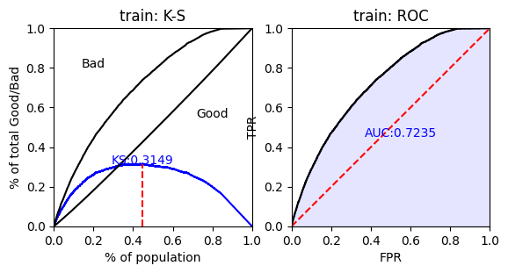


模型区分度评估
区分度评测指标 | 训练集 | 验证集 | 差值
KS | 0.315 | 0.286 | -0.029
AUC | 0.723 | 0.691 | -0.033

